记录
序列 |  | 内容 | 状态 | 备注
 |  | 1.安装ntp时间服务器（3节点）/samba/VPN Server
 | 基础安装 | 1.映射存储storage.sobey.com，加hosts文件
1 |  | 1.拷贝install到1个节点上，修改pf.sobey.com， 修改为storage.sobey.com 2.执行install（不安装keepalived)
2 |  | 修改hosts文件，上传AWS_modify脚本 |  | 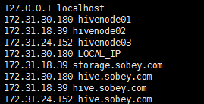
3 |  | 安装windows补丁包，agent，同步时间
4 |  | 手动安装nginx /sobeyhive/app/install/actorinstall/install.sh
5 |  | 手动安装samba，挂载到/infinityfs1/hivefiles（3台挂载）
6
7
8
9
10
11
12
13
14
15
16
17
18
19
20
21
22
23
24
25
26
27

